Foglio1
 |  |  | 2275
PIC | CATEGORY | DESCRIPTION | QTY
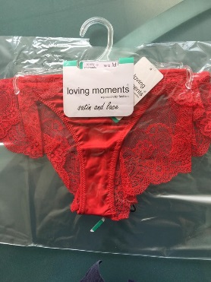 | LINGERIE | THONG | 200
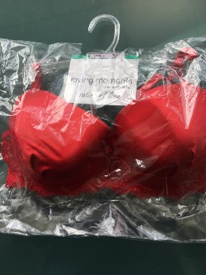 | LINGERIE | BRA | 175
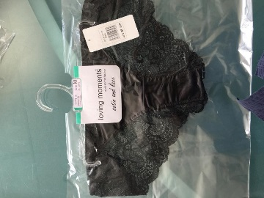 | LINGERIE | THONG | 200
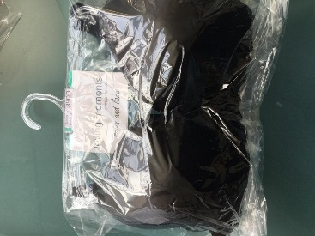 | LINGERIE | BRA | 140
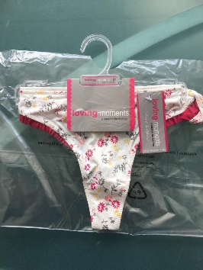 | LINGERIE | THONG | 460
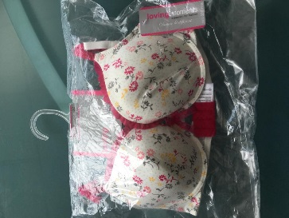 | LINGERIE | BRA | 1100

